关系图
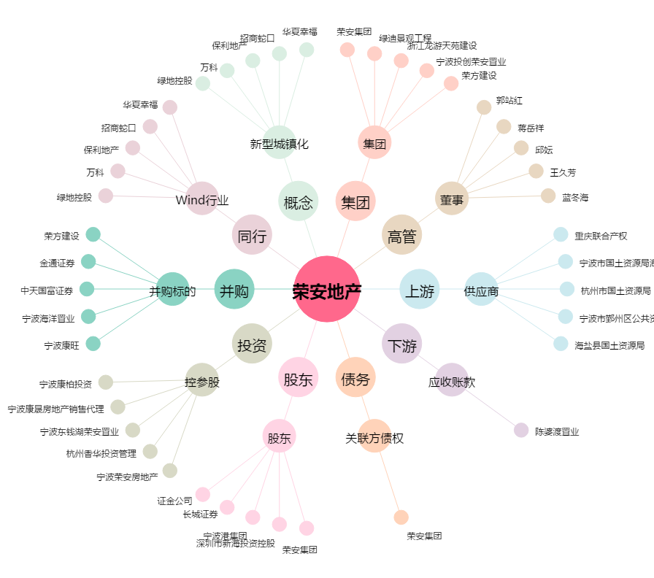
荣安地产[000517.SZ] - 关系概览图

